Hoja1
2024-05-07

LA PAZ 28 - HAEDO 4460-2005
BUENOS AIRES luquearti@gmail.com
____________________________________________________________________________________

"INGLETES de MADERA”
“ ALGARROBO - PINO - FIBRO ”
BUENA TERMINACION

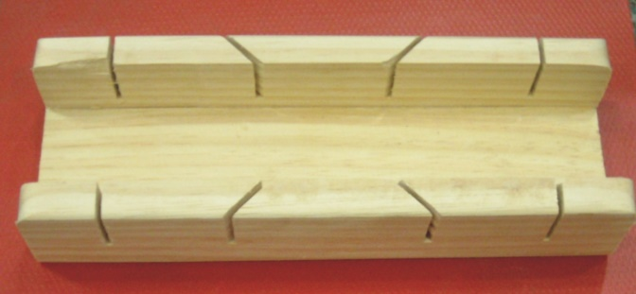
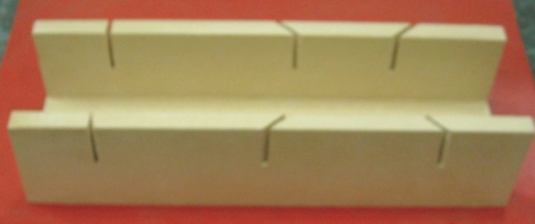

COD. | DESCRIPCION | PRECIO
ING-005 | Inglete de PINO | 1013.00
ING-010 | Inglete de ALGARROBO | 1917.00
ING-007 | Inglete de FIBRO | ********

